상품제안서
누리 핫위생키트 15호 (핫팩, 보온 귀마개) | 상품코드: S29505

 |  |  |  |  |  |  | 02-713-8555 | www.synergygift.co.kr
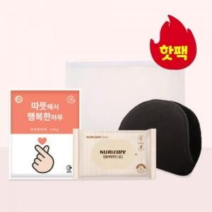

【상세/제작정보】

【인쇄/포장옵션】 | 스티커 / 포장불가능

【공급단가】 | 수량 | 100~ | 300~ | 500~ | 1,000~ | 3,000~
*VAT별도 | 단가 | 3,930원 | 3,810원 | 3,620원 | 3,530원 | 3,470원

【상품 URL】 | https://www.synergygift.co.kr:443/src/goods_detail.php?gdno=29505

